DEMANDA POTENCIAL
Demanda potencial Optimista |  | Demanda potencial Media |  | Demanda potencial Pesimista
Población total | 17,109,746.00 | Población total | 17,109,746.00 | Población total | 17,109,746.00
Población Ciudad Capital (20.23%) | 3,461,301.62 | Población Ciudad Capital (20.23%) | 3,461,301.62 | Población Ciudad Capital (20.23%) | 3,461,301.62
Población Estrato Medio Alto, medio bajo (20.4%) | 706,105.53 | Población Estrato Medio Alto, medio bajo (20.4%) | 706,105.53 | Población Estrato Medio Alto, medio bajo (20.4%) | 706,105.53
Mujeres (52%) | 367,174.88 | Mujeres (52%) | 367,174.88 | Mujeres (52%) | 367,174.88
Mujeres en edad de 25-45 ( 26.42%) | 97,007.60 | Mujeres en edad de 25-45 ( 26.42%) | 97,007.60 | Mujeres en edad de 25-45 ( 26.42%) | 97,007.60
Madres (46.75%) | 45,351.05 | Madres (46.75%) | 45,351.05 | Madres (46.75%) | 45,351.05
Mercado potencial de 1,5% | 680 | Mercado potencial de 0,5% | 227 | Mercado potencial de 0,1% | 45

Precio promedio | 150.00 | Precio promedio | 150.00 | Precio promedio | 150.00
Consumo mensual por persona | 1.00 | Consumo mensual por persona | 1.00 | Consumo mensual por persona | 1.00
Proyección de ventas mensuales | 102,040 | Proyección de ventas mensuales | 34,013 | Proyección de ventas mensuales | 6,803
Proyección de ventas anual | 1,224,478 | Proyección de ventas anual | 408,159 | Proyección de ventas anual | 81,632
Proyección de unidades vendidas | 8,163 | Proyección de unidades vendidas | 2,721 | Proyección de unidades vendidas | 544

 |  |  | 2,721.06

 |  |  |  | En Guatemala las mujeres conforman la mayor cantidad de población. El censo realizado en 2018 confirma que hay 7.7 millones y de esa cifra 3.6 millones son madres.
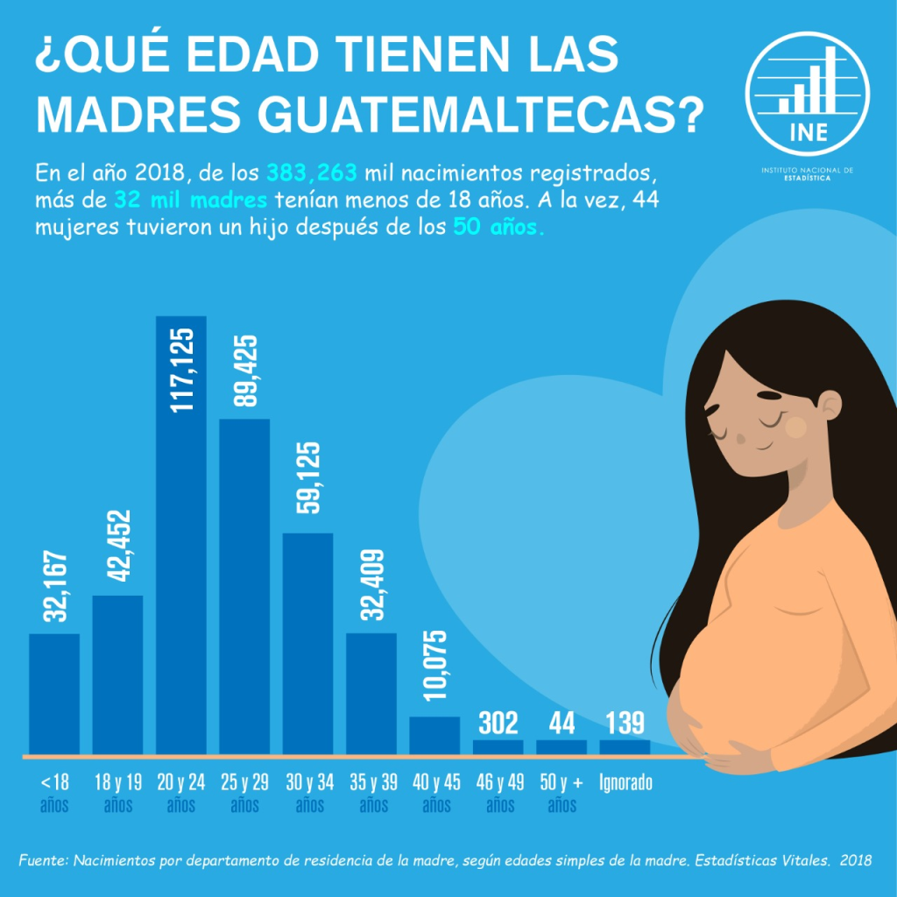
 |  |  |  | 7,700,000.00 | 0.47
 |  |  |  | 3,600,000.00

PUNTO DE EQUILIBRIO
Punto de Equilibrio
 |  |  |  |  |  |  |  |  | 

 |  |  |  |  | Resultado:
PRODUCTO |  |  |  |  | PUNTO DE EQUILIBRIO |  | 146 | Cantidad de unidades a vender como mínimo para equiparar los costos
PRECIO UNITARIO | Q150.00
Utilidad por Item (Vrs Costo Variable) |  |  | Q49.59
MARGEN DE UTILIDAD POR UNIDAD |  |  | 33%

Detalle los costos
COSTO FIJO | Q7,230.00 |  |  | COSTO VARIABLE |  |  | Q100.41

DESCRIPCIÓN | VALOR |  |  | DESCRIPCIÓN | VALOR | CANTIDAD | IMPORTE
Alquiler | Q3,500.00 |  |  | Lana | Q10.00 | 3 | Q30.00
Luz | Q150.00 |  |  | Tela de algodón | Q10.00 | 1 | Q10.00
Agua | Q80.00 |  |  | Mano de obra | Q55.00 | 1 | Q55.00
Sueldos | Q3,500.00 |  |  | Botones | Q0.48 | 4 | Q1.94
 |  |  |  | Hilo | Q1.00 | 0.3 | Q0.30
 |  |  |  | Empaque | Q3.00 | 1 | Q3.00
 |  |  |  | Etiquetado | Q0.17 | 1 | Q0.17
 |  |  |  |  |  |  | Q-

Simulador - Punto de equilibrio
Simulando supuestos

Cambie las unidades a producir y observe los cambios
UNIDADES A PRODUCIR |  | 146.00
VENTAS TOTALES | COSTOS TOTALES | UTILIDAD TOTAL
Q21,900.00 | Q21,889.68 | Q10.30

Gráfico
UNIDADES | VENTAS | COSTOS | UTILIDAD
73.00 | Q10,950.00 | Q14,559.84 | -Q3,609.84
146.00 | Q21,900.00 | Q21,889.68 | Q10.30
167.90 | Q25,185.00 | Q24,088.64 | Q1,096.36

 |  | CONCEPTO
 | Punto de Euilibrio | Es el número mínimo de unidades que una empresa necesita vender para que el beneficio en ese momento sea cero. Es decir, cuando los costes totales igualan a los ingresos totales por venta.
 |  | PROCEDIMIENTO
 | Pasos para calcular punto de equilibrio | Fórmula para saber cómo calcular el punto de equilibrio 1.Resta el costo unitario variable del precio de venta unitario. 2. Divide los costos fijos por el margen de ganancia que te arrojó el primer paso. 3. El resultado es el número de unidades que debes vender para comenzar a percibir ganancias.

